Solicitud gráfica
 | Área: | Matemáticas |  |  | Fecha:
 | Grado: | 10
 | Título del tema: | Las características globales de las funciones |  |  | ¿Cuaderno de estudio o recurso? | Recurso
 | Editor: |  |  |  | Motor del recurso | Diaporama F1

 | Código guión o recurso: | MA_10_01_REC230_CO | ← Para determinar este código, visite la hoja de Ayuda
 |  |  |  |  | ESPECIFICACIÓN DE ARCHIVOS A ENTREGAR
Núm. | Archivo Shutterstock o ruta en web | Imagen para: | Tipo | Ubicación de la imagen en el recurso Diaporama F1 | Nombre imagen SMALL | Tamaño imagen SMALL | Nombre imagen ZOOM | Tamaño imagen ZOOM | Descripción | Observaciones
IMG01 | VER DESCRIPCIÓN DE LA IMAGEN | Recurso Diaporama F1 | Ilustración | Contenido | MA_10_01_REC230_CO_IMG01.png | 950 x 608 px |  |  | gráfica | 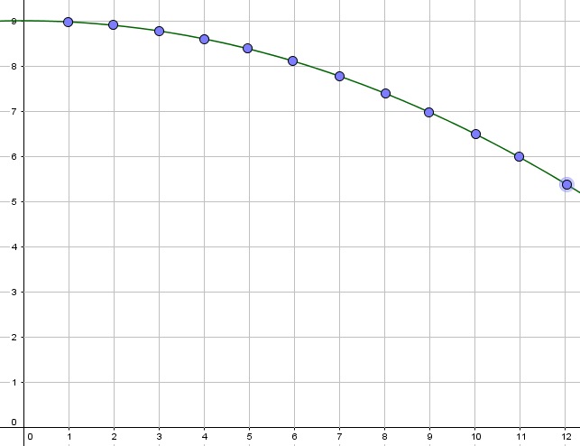
IMG02 | VER DESCRIPCIÓN DE LA IMAGEN | Recurso Diaporama F1 | Ilustración | Contenido | MA_10_01_REC230_CO_IMG02.png | 950 x 608 px |  |  | gráfica | 